Sheet1
1
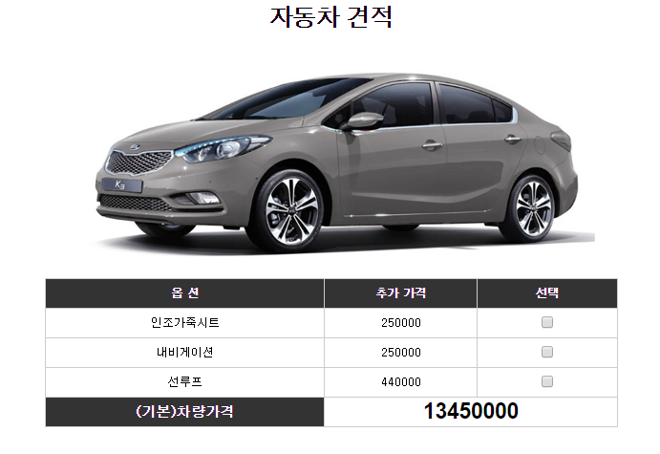
1 | 제목 | 화면설계도 제목을 기술.
2

2 | 사진 | 설계도 이해를 돕기 위한 사진첨부.

3 | 상세정보 | 제품에 대한 상세정보 기술.

기능명

3
부가설명

